Main
Ajustement 08/02/26
2026-02-09 | lundi
2026-02-10 | mardi | CSE
2026-02-11 | mercredi | FO
2026-02-12 | jeudi | CPDH Observation
2026-02-13 | vendredi
2026-02-14 | samedi |  |  |  |  |  |  |  | 2026-05-24 | 2026-03-25 | 2026-05-18 | = à poser |  |  |  | 21 | Solde | 2.69 | A poser
2026-02-15 | dimanche |  |  |  |  |  |  |  |  | 2026-07-22 | 2026-07-29 |  |  |  |  | 14 | Solde | 0.56 | A poser
2026-02-16 | lundi |  |  |  |  |  |  |  |  | 2026-12-01 |  |  | Il faudra ajouter le 14/04/26 |  |  | 14 | Solde | 16.5 | A poser
2026-02-17 | mardi | DL
2026-02-18 | mercredi | FO
2026-02-19 | jeudi | DL |  |  |  |  |  |  | 2026-02-25 | 2026-02-26 | 2026-03-05 | 2026-03-19 | 2026-03-24 | 2026-03-26 | 4.13 | 39.13 | Solde | 0.09 | A poser
2026-02-20 | vendredi |  |  |  |  |  |  |  |  | 2026-04-12 | 2026-04-13 |  |  |  |  | 14 | Solde | -2.84 | A supprimer 2.84
2026-02-21 | samedi |  |  |  |  |  |  |  | 2026-04-14 | 2026-04-30 |  |  |  |  | 3.24 | 10.24 | Solde | 0.45 | A poser
2026-02-22 | dimanche
2026-02-23 | lundi
2026-02-24 | mardi | CSE
2026-02-25 | mercredi | RC PRO
2026-02-26 | jeudi | RC PRO
2026-02-27 | vendredi |  |  |  | Reste | CH | 4
2026-02-28 | samedi |  |  |  |  | EM | 5
2026-03-01 | dimanche
2026-03-02 | lundi
2026-03-03 | mardi | DL | CX refusé
2026-03-04 | mercredi | FO
2026-03-05 | jeudi | RC PRO
2026-03-06 | vendredi |  |  |  |  | DL JANV | -3 | -3
2026-03-07 | samedi |  |  |  |  | DL FEV | -13 | -16
2026-03-08 | dimanche |  |  |  |  | DL MARS | -9 | -25
2026-03-09 | lundi | FS |  |  |  | DL AVR | -23 | -48
2026-03-10 | mardi | FS |  |  |  | DL MAI | 12 | -36
2026-03-11 | mercredi | FS |  |  |  | DL JUIN | 12 | -24
2026-03-12 | jeudi | FS |  |  |  | DL JUIL | 12 | -12
2026-03-13 | vendredi | FS |  |  |  | DL AOUT | -16 | -28
2026-03-14 | samedi |  |  |  |  | DL SEPT | 5 | -23
2026-03-15 | dimanche |  |  |  |  | DL OCT | 5 | -18
2026-03-16 | lundi | CPDH Observation |  |  |  | DL NOV | 12 | -6
2026-03-17 | mardi | CX |  |  |  | DL DEC | 5 | -1
2026-03-18 | mercredi | DL
2026-03-19 | jeudi | RC PRO
2026-03-20 | vendredi
2026-03-21 | samedi
2026-03-22 | dimanche
2026-03-23 | lundi | FO
2026-03-24 | mardi | RC PRO
2026-03-25 | mercredi | RCR à poser sur UKG suite refus du 03/02
2026-03-26 | jeudi | RC 6h30 - 10h52 SR 10h52-11h52 |  | Compléter avec quoi ?
2026-03-27 | vendredi
2026-03-28 | samedi
2026-03-29 | dimanche
2026-03-30 | lundi
2026-03-31 | mardi | SJ
2026-04-01 | mercredi | CX
2026-04-02 | jeudi | CX
2026-04-03 | vendredi
2026-04-04 | samedi
2026-04-05 | dimanche
2026-04-06 | lundi
2026-04-07 | mardi | DL
2026-04-08 | mercredi | CX
2026-04-09 | jeudi | CX
2026-04-10 | vendredi
2026-04-11 | samedi
2026-04-12 | dimanche | RC PRO
2026-04-13 | lundi | RC PRO
2026-04-14 | mardi | RCR
2026-04-15 | mercredi | CX
2026-04-16 | jeudi | CX
2026-04-17 | vendredi
2026-04-18 | samedi
2026-04-19 | dimanche | CX
2026-04-20 | lundi | CX
2026-04-21 | mardi | CX
2026-04-22 | mercredi | CX
2026-04-23 | jeudi | CX
2026-04-24 | vendredi
2026-04-25 | samedi
2026-04-26 | dimanche | CX
2026-04-27 | lundi | Etude dossier CPDH du 04/05/26 TBC
2026-04-28 | mardi | CSE
2026-04-29 | mercredi | CX
2026-04-30 | jeudi | RCR PRO 3h40 + DL
2026-05-01 | vendredi
2026-05-02 | samedi
2026-05-03 | dimanche
2026-05-04 | lundi | CPDH BJ
2026-05-05 | mardi | C4
2026-05-06 | mercredi
2026-05-07 | jeudi | CX
2026-05-08 | vendredi
2026-05-09 | samedi
2026-05-10 | dimanche
2026-05-11 | lundi |  | RCR refusé
2026-05-12 | mardi | C4
2026-05-13 | mercredi | DL | C4 refusé
2026-05-14 | jeudi
2026-05-15 | vendredi
2026-05-16 | samedi
2026-05-17 | dimanche
2026-05-18 | lundi | RCR à poser sur UKG suite refus du 03/02
2026-05-19 | mardi | DL | CX refusé
2026-05-20 | mercredi | DL | SJ refusé
2026-05-21 | jeudi | DL | C4 refusé
2026-05-22 | vendredi
2026-05-23 | samedi
2026-05-24 | dimanche
2026-05-25 | lundi
2026-05-26 | mardi | CSE
2026-05-27 | mercredi | DL | RCR refusé
2026-05-28 | jeudi | DL | CX refusé
2026-05-29 | vendredi
2026-05-30 | samedi
2026-05-31 | dimanche |  | RCR refusé
2026-06-01 | lundi
2026-06-02 | mardi | Etude dossier CPDH du 22/06/26 TBC
2026-06-03 | mercredi
2026-06-04 | jeudi | DL
2026-06-05 | vendredi
2026-06-06 | samedi
2026-06-07 | dimanche
2026-06-08 | lundi
2026-06-09 | mardi | CSE
2026-06-10 | mercredi
2026-06-11 | jeudi | DL
2026-06-12 | vendredi
2026-06-13 | samedi
2026-06-14 | dimanche
2026-06-15 | lundi
2026-06-16 | mardi | DL
2026-06-17 | mercredi
2026-06-18 | jeudi | DL
2026-06-19 | vendredi
2026-06-20 | samedi
2026-06-21 | dimanche
2026-06-22 | lundi | CPDH BJ
2026-06-23 | mardi | CSE
2026-06-24 | mercredi
2026-06-25 | jeudi | DL
2026-06-26 | vendredi
2026-06-27 | samedi
2026-06-28 | dimanche
2026-06-29 | lundi
2026-06-30 | mardi | DL
2026-07-01 | mercredi
2026-07-02 | jeudi | DL
2026-07-03 | vendredi
2026-07-04 | samedi
2026-07-05 | dimanche
2026-07-06 | lundi
2026-07-07 | mardi | JT posé en attente
2026-07-08 | mercredi
2026-07-09 | jeudi | DL
2026-07-10 | vendredi
2026-07-11 | samedi
2026-07-12 | dimanche
2026-07-13 | lundi
2026-07-14 | mardi
2026-07-15 | mercredi | DL
2026-07-16 | jeudi | CSE
2026-07-17 | vendredi
2026-07-18 | samedi
2026-07-19 | dimanche
2026-07-20 | lundi
2026-07-21 | mardi | DL
2026-07-22 | mercredi | RCR posé en attente
2026-07-23 | jeudi | DL
2026-07-24 | vendredi
2026-07-25 | samedi
2026-07-26 | dimanche
2026-07-27 | lundi
2026-07-28 | mardi | CSE
2026-07-29 | mercredi | RCR posé en attente
2026-07-30 | jeudi | DL
2026-07-31 | vendredi
2026-08-01 | samedi
2026-08-02 | dimanche
2026-08-03 | lundi
2026-08-04 | mardi | JT posé en attente
2026-08-05 | mercredi
2026-08-06 | jeudi | DL
2026-08-07 | vendredi
2026-08-08 | samedi
2026-08-09 | dimanche
2026-08-10 | lundi
2026-08-11 | mardi | CSE
2026-08-12 | mercredi | DL
2026-08-13 | jeudi
2026-08-14 | vendredi
2026-08-15 | samedi | FC posé en attente
2026-08-16 | dimanche | CX posé en attente
2026-08-17 | lundi | CX posé en attente
2026-08-18 | mardi | CX posé en attente
2026-08-19 | mercredi | CX posé en attente
2026-08-20 | jeudi | CX posé en attente
2026-08-21 | vendredi
2026-08-22 | samedi
2026-08-23 | dimanche | CX posé en attente
2026-08-24 | lundi | CX posé en attente
2026-08-25 | mardi | CX posé en attente |  | CSE
2026-08-26 | mercredi | CX posé en attente
2026-08-27 | jeudi | CX posé en attente
2026-08-28 | vendredi
2026-08-29 | samedi
2026-08-30 | dimanche
2026-08-31 | lundi
2026-09-01 | mardi | RE
2026-09-02 | mercredi | Etude dossier CPDH du 09/09/26 TBC
2026-09-03 | jeudi | CPDH BCO
2026-09-04 | vendredi
2026-09-05 | samedi
2026-09-06 | dimanche
2026-09-07 | lundi
2026-09-08 | mardi | CSE
2026-09-09 | mercredi
2026-09-10 | jeudi | DL
2026-09-11 | vendredi
2026-09-12 | samedi
2026-09-13 | dimanche
2026-09-14 | lundi
2026-09-15 | mardi | DL
...

Anciens compteurs
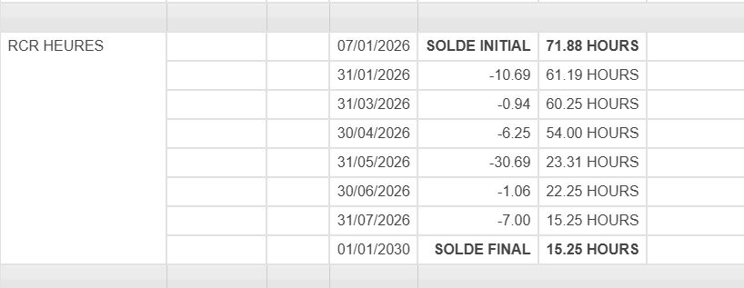

Solde de départ | 0
Solde de départ | -2.03
Solde de départ | 4.22 |  | 2026-01-07

12.56
Solde de départ | 30.69 | 2026-05-24 | 2026-03-25 | 2026-05-06 | 2026-05-18
Solde de départ | 0.97
Solde de départ | 12.56 |  | 2026-07-22 | 2026-07-29
Solde de départ sans date | 13.81 |  | 2026-12-01

61.07
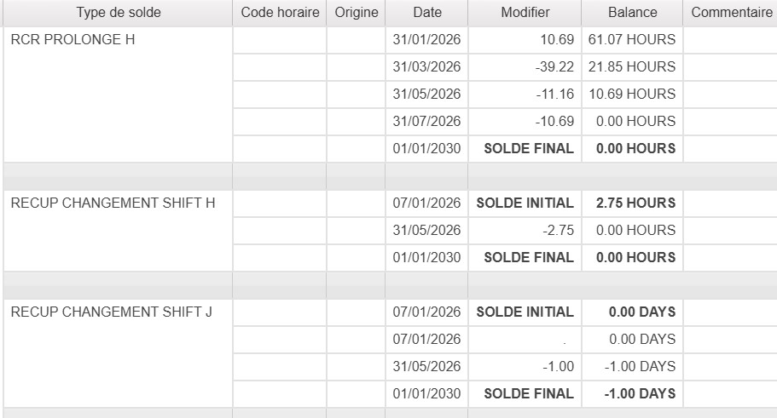

2026-02-25 | 2026-02-26 | 2026-03-05 | 2026-03-19 | 2026-03-24 | 2026-03-26
2026-03-26 | 2026-04-12 | 2026-04-13
2026-04-14 | 2026-04-30

2026-03-26

2026-03-31

